关系图
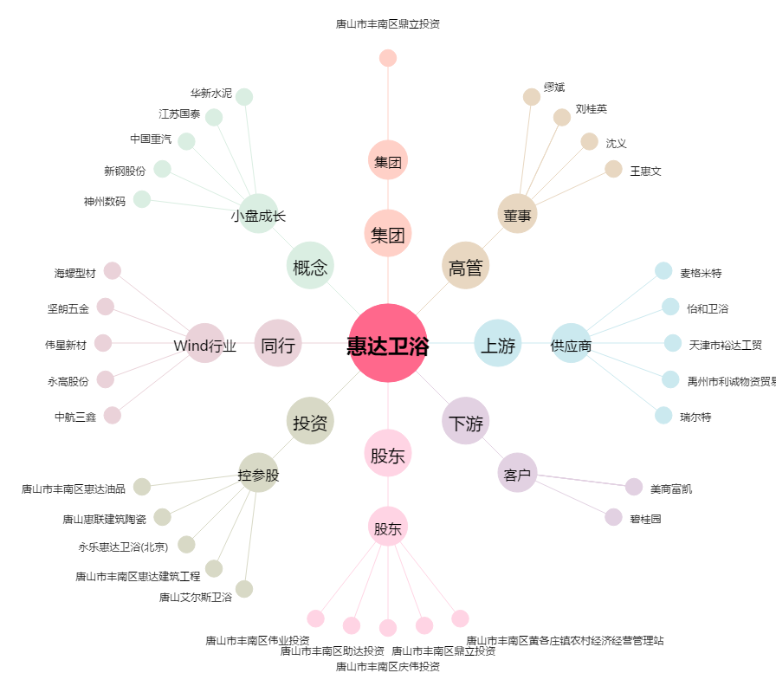
惠达卫浴[603385.SH] - 关系概览图

